상품제안서
[제로마크] 데스크텀블러 470ml | 상품코드: F10974

 |  |  |  |  |  |  | 02-412-0044 | www.easy1.co.kr
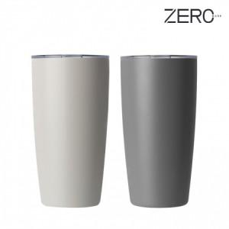

【상세/제작정보】 | 세련된 컬러와 아름다운 바디라인으로 보온병의 편견을 깨다

【인쇄/포장옵션】 | 실크, 레이저 / 포장지포장

【공급단가】 | 수량 | 100~ | 300~ | 500~ | 1,000~ | 3,000~
*VAT별도 | 단가 | 7,560원 | 7,280원 | 7,000원 | 6,720원 | 6,550원

【상품 URL】 | http://www.easy1.co.kr/src/goods_detail.php?gdno=10974

